Tabla Numeral 1.3.3
Consumo total de energía | Unidad | AF 2017 | AF 2018 | AF 2019 | AF 2020 | ¿Cuál era su objetivo para el año fiscal 2020?
a) Combustibles no renovables (combustibles nucleares, carbón, petróleo, gas natural, etc.) comprados y consumidos | MWh | 277,010.34 | 440,998.66 | 634,599.17 | 645,813.86 |  | Valor de 2018 coincide con documento de Viviana, pero no cocincide con el valor hallado para 2019 y 2010, los cuales tomé del ISO 2020 y se pasaron de GJ a Mwh con la conversión hecha para 2019 indicada en DJSI.
b) Compra de electricidad no renovable | MWh | 482.8 | 477.62 | 3117.5 | 3117.5 |  | Dato no sale en tabla del IS 2020 pero si en el reporte del DJSI 2019 para los años 2017 y 2018. Para el 2019 y 2020, se tomó dato del documento elaborado por Viviana
c) Vapor / calentamiento / enfriamiento y otros | MWh
energía (no renovable) comprada
d) Energía renovable total (eólica, solar, biomasa, | MWh | 3231.5 | 2231.9 | 3119.9 | 3347.4 |  | Datos indicados en DJSI 2019, del 2017 y 2018, no son los mismos del IS 2020.
hidroeléctrica, geotérmica, etc.)comprado o generado.
Por favor especifica:
e) Energía no renovable total (electricidad y calefacción y refrigeración) vendida | MWh
TOTAL NOCONSUMO DE ENERGÍAS RENOVABLES (A + B + CE) | MWh | 277493.13889 | 441476.27556 | 637716.66667 | 648931.36389
Costos totales de consumo de energía | Divisa: USD |  | 604423.1 | 757,993.72 | 888,771.82 |  | Los costos indicados por viviana en documento, se debían poner dolares, ya que fue la moneda usada para reportar DJSI del 2019, ella los dejó en pesos. No existe referencia de los datos de costos totales de consumo de energía, dentro del IS 2020. El presio $604423.1 fue tomado del DJSI 2019, con la TRM para el 31 de diciembre de 2018 de $2,975.7 la cual no coincide con los datos revisados en web y no se pudo encontrar de donde fue tomada. Para hacer la conversión de pesos a dolares, de los años 2019 y 2020, se tomó la TMR del 31 de diciembre de 2020 de $3432,50 El dato de 2017, no fue reportado en el DJSI del 2019. | 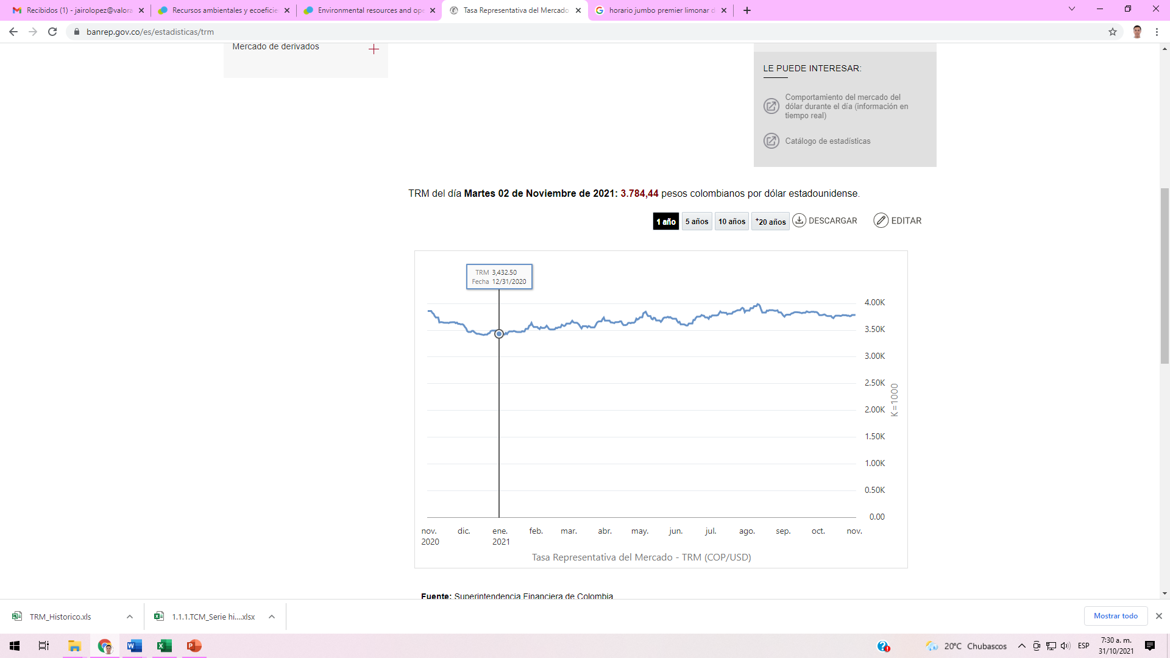
Cobertura de datos (como% del denominador) | Porcentaje de: | 100 | 100 | 100 | 100

